(첨부1) 시스템구성도
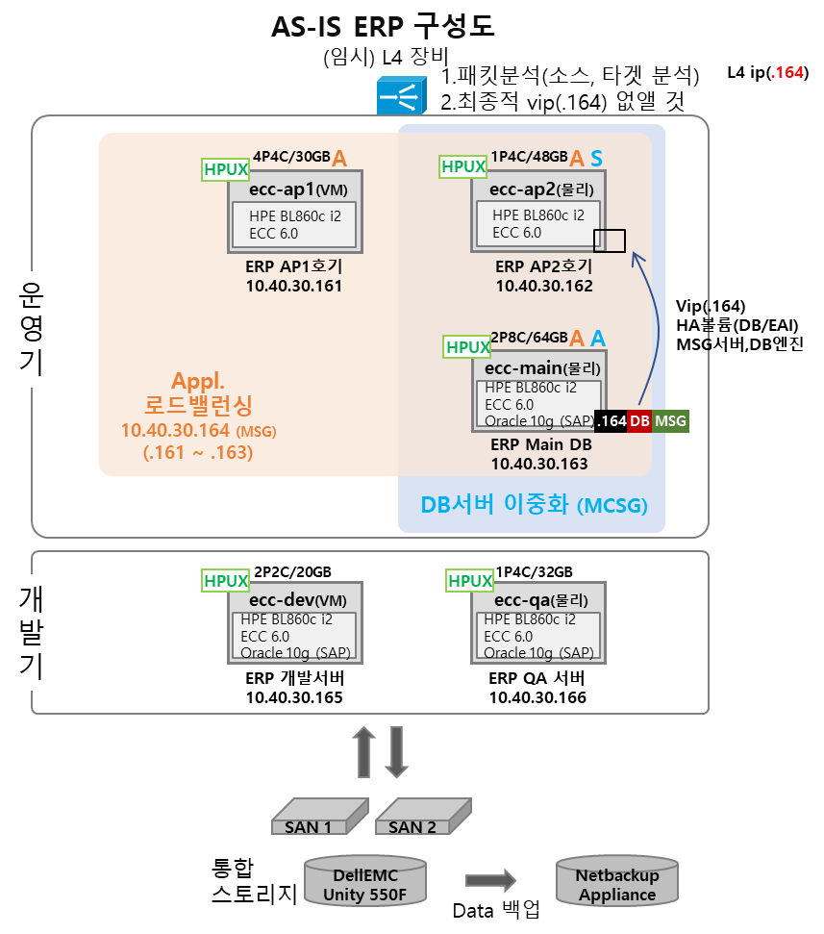
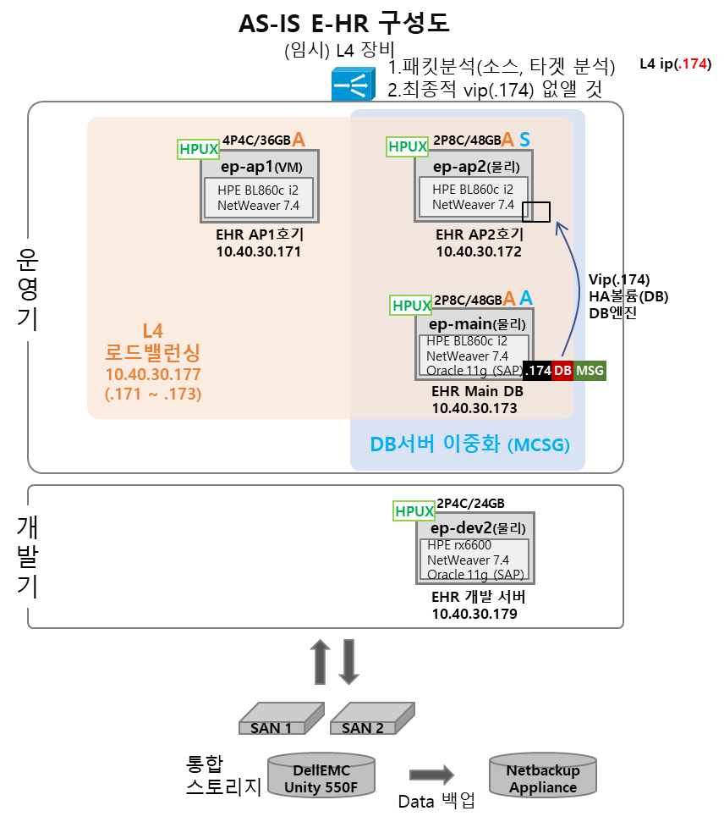

(참고) Risk 등급 산정 Matrix
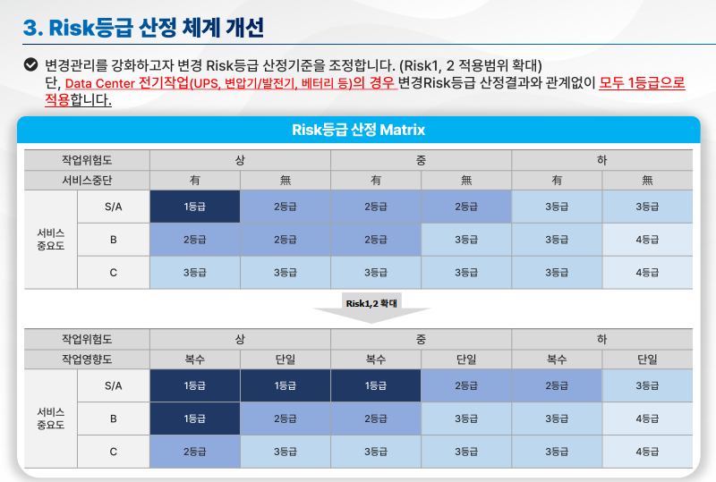

* 상기 등급 산정 Matrix는 현재 기준이며, 6/20부로 변경되어 ServiceFLOW에 반영 예정 (운영품질혁신팀 협의 완료) - 변경 기준은 6/20에 추가 공지하도록 하겠습니다.

(참고) DC전기설비 Risk 등급 산정
